RELACION DE ING MES 07-2021
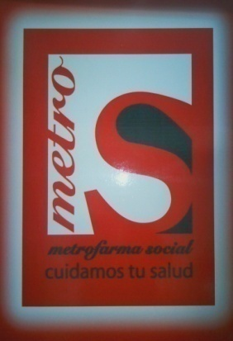

METROFARMA SOCIAL, C.A.
J-29678652-6
RELACION DE INGRESOS BRUTOS
DESDE 01 DE JULIO HASTA 31 DE JULIO 2021

CODIGO | DESCRIPCION
1201-02 | FARMACIAS, BOTICAS, EXPENDIO DE MEDICINAS Y MICELANEOS. |  |  |  | 125,312,281.48
1206-02 | PERFUMERIAS, COSMETICOS, ARTICULOS DE LIMPIEZA Y P |  |  |  | 101,816,228.70
1202-06 | VENTA DE PRODUCTOS NATURISTAS, NUTRICIONALES Y SIM |  |  |  | 100,075,780.35
1201-13 | DETAL DE HELADOS, REFRESQUERIA CAFETERIA, CONFITERIA |  |  |  | 59,175,244.03
1206-07 | DETAL DE INTRUM. DE OPTICA, CINEMATOGRAFIA, ARTICUL |  |  |  | 70,488,158.33

 | 1% | 2.25% | 1.15% | 1% | 2.25%
MES | 1201-02 | 1206-02 | 1202-06 | 1201-13 | 1206-07 | TOTAL MES
JULIO | 12,531,228,147.93 | 4,525,165,720.09 | 8,702,241,769.40 | 5,917,524,403.19 | 3,132,807,036.98 | 34,808,967,077.59
TOTALES | 12,531,228,147.93 | 4,525,165,720.09 | 8,702,241,769.40 | 5,917,524,403.19 | 3,132,807,036.98 | 34,808,967,077.59

 | 125,312,281.48 | 101,816,228.70 | 100,075,780.35 | 59,175,244.03 | 70,488,158.33 | 456,867,692.89

MINIMO TRIBUTABLE= 48.187.749,12 |  |  |  |  | DESCUENTO 5% | 22,843,384.64 | 5%

 |  |  |  |  | TOTAL A PAGAR | 434,024,308.25

